Лист1
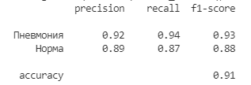
 | Precision | Recall | F-мера
Пневмония | 0.92 | 0.94 | 0.93
Норма | 0.89 | 0.87 | 0.88
accuracy | 0.91

